Supuestos
Al modificar estos supuestos, cambian los resultados en las hojas de Prevalencias, Proporción Atribuible y Resultados Finales |  |  |  |  |  |  |  |  |  |  |  |  |  |  | Al modificar estos supuestos, cambian los resultados en las hojas de Prevalencias, Proporción Atribuible y Resultados Finales |  |  |  |  |  |  |  |  |  |  |  |  | Al modificar estos supuestos, cambian los resultados en las hojas de Prevalencias, Proporción Atribuible y Resultados Finales
Tabla | Fuente | Descripción |  | Para ver todos los escenarios, es necesario reducir el zoom |  |  |  |  |  |  |  |  |  |  | Tabla | Fuente | Descripción |  | Para ver todos los escenarios, es necesario reducir el zoom |  |  |  |  |  |  |  |  | Tabla | Fuente | Descripción |  | Para ver todos los escenarios, es necesario reducir el zoom
Tabla 1 | Prevalencia y distribuición de la diabetes mellitus tipo 2 en población adulta mexicana. Una encuesta probabilística. Salvador Villalpando. INSP | Prevalencias de diabetes, separadas por edades. Se utiliza para conocer el número de diabéticos. |  |  |  | Escenario 1. Diabetes + 1 complicación |  |  |  |  |  |  |  |  | Tabla 1 | Prevalencia y distribuición de la diabetes mellitus tipo 2 en población adulta mexicana. Una encuesta probabilística. Salvador Villalpando. INSP | Prevalencias de diabetes, separadas por edades. Se utiliza para conocer el número de diabéticos. |  |  |  | Escenario 2. Diabetes sin complicaciones |  |  |  |  |  |  | Tabla 1 | Prevalencia y distribuición de la diabetes mellitus tipo 2 en población adulta mexicana. Una encuesta probabilística. Salvador Villalpando. INSP | Prevalencias de diabetes, separadas por edades. Se utiliza para conocer el número de diabéticos. |  |  |  | Escenario 3. Diabetes + varias complicaciones
Tabla 1.2 | Prevalencia y distribuición de la diabetes mellitus tipo 2 en población adulta mexicana. Una encuesta probabilística. Salvador Villalpando. INSP | Del total de diabéticos, cuantos sabían de su condición. Se construye con los porcentajes de la tabla 1. |  | Otros datos | Fuente |  |  |  |  |  |  |  |  |  | Tabla 1.2 | Prevalencia y distribuición de la diabetes mellitus tipo 2 en población adulta mexicana. Una encuesta probabilística. Salvador Villalpando. INSP | Del total de diabéticos, cuantos sabían de su condición. Se construye con los porcentajes de la tabla 1. |  | Otros datos | Fuente |  |  |  |  |  |  |  | Tabla 1.2 | Prevalencia y distribuición de la diabetes mellitus tipo 2 en población adulta mexicana. Una encuesta probabilística. Salvador Villalpando. INSP | Del total de diabéticos, cuantos sabían de su condición. Se construye con los porcentajes de la tabla 1. |  | Otros datos | Fuente
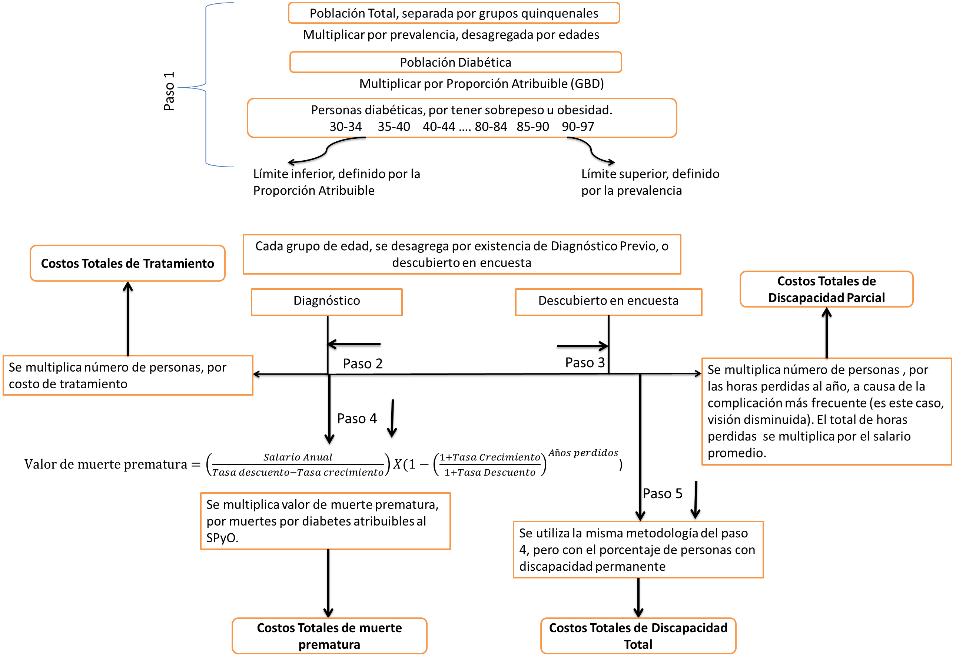
Tabla 2 | GBD. Global Burden of Disease and Risk Factors. Alan D. Lopez, Colin D. Mathers, Majid Ezzati. 2006 | Del total de diabéticos, cuantos deben su condición al sobrepeso y obesidad. En la fuente original, el dato esta para hombres y mujeres. Para tener un dato general, se usan promedios ponderados por la distribución poblacional. Los datos de 20 a 29 se igualaron con 30-39 años, para integrar ese grupo en en cálculo. |  | Población | CONAPO: http://www.conapo.gob.mx/es/CONAPO/Consultas_Interactivas |  |  |  |  |  |  |  |  |  | Tabla 2 | GBD. Global Burden of Disease and Risk Factors. Alan D. Lopez, Colin D. Mathers, Majid Ezzati. 2006 | Del total de diabéticos, cuantos deben su condición al sobrepeso y obesidad. En la fuente original, el dato esta para hombres y mujeres. Para tener un dato general, se usan promedios ponderados por la distribución poblacional. Los datos de 20 a 29 se igualaron con 30-39 años, para integrar ese grupo en en cálculo. |  | Población | CONAPO: http://www.conapo.gob.mx/es/CONAPO/Consultas_Interactivas |  |  |  |  |  |  |  | Tabla 2 | GBD. Global Burden of Disease and Risk Factors. Alan D. Lopez, Colin D. Mathers, Majid Ezzati. 2006 | Del total de diabéticos, cuantos deben su condición al sobrepeso y obesidad. En la fuente original, el dato esta para hombres y mujeres. Para tener un dato general, se usan promedios ponderados por la distribución poblacional. Los datos de 20 a 29 se igualaron con 30-39 años, para integrar ese grupo en en cálculo. |  | Población | CONAPO: http://www.conapo.gob.mx/es/CONAPO/Consultas_Interactivas
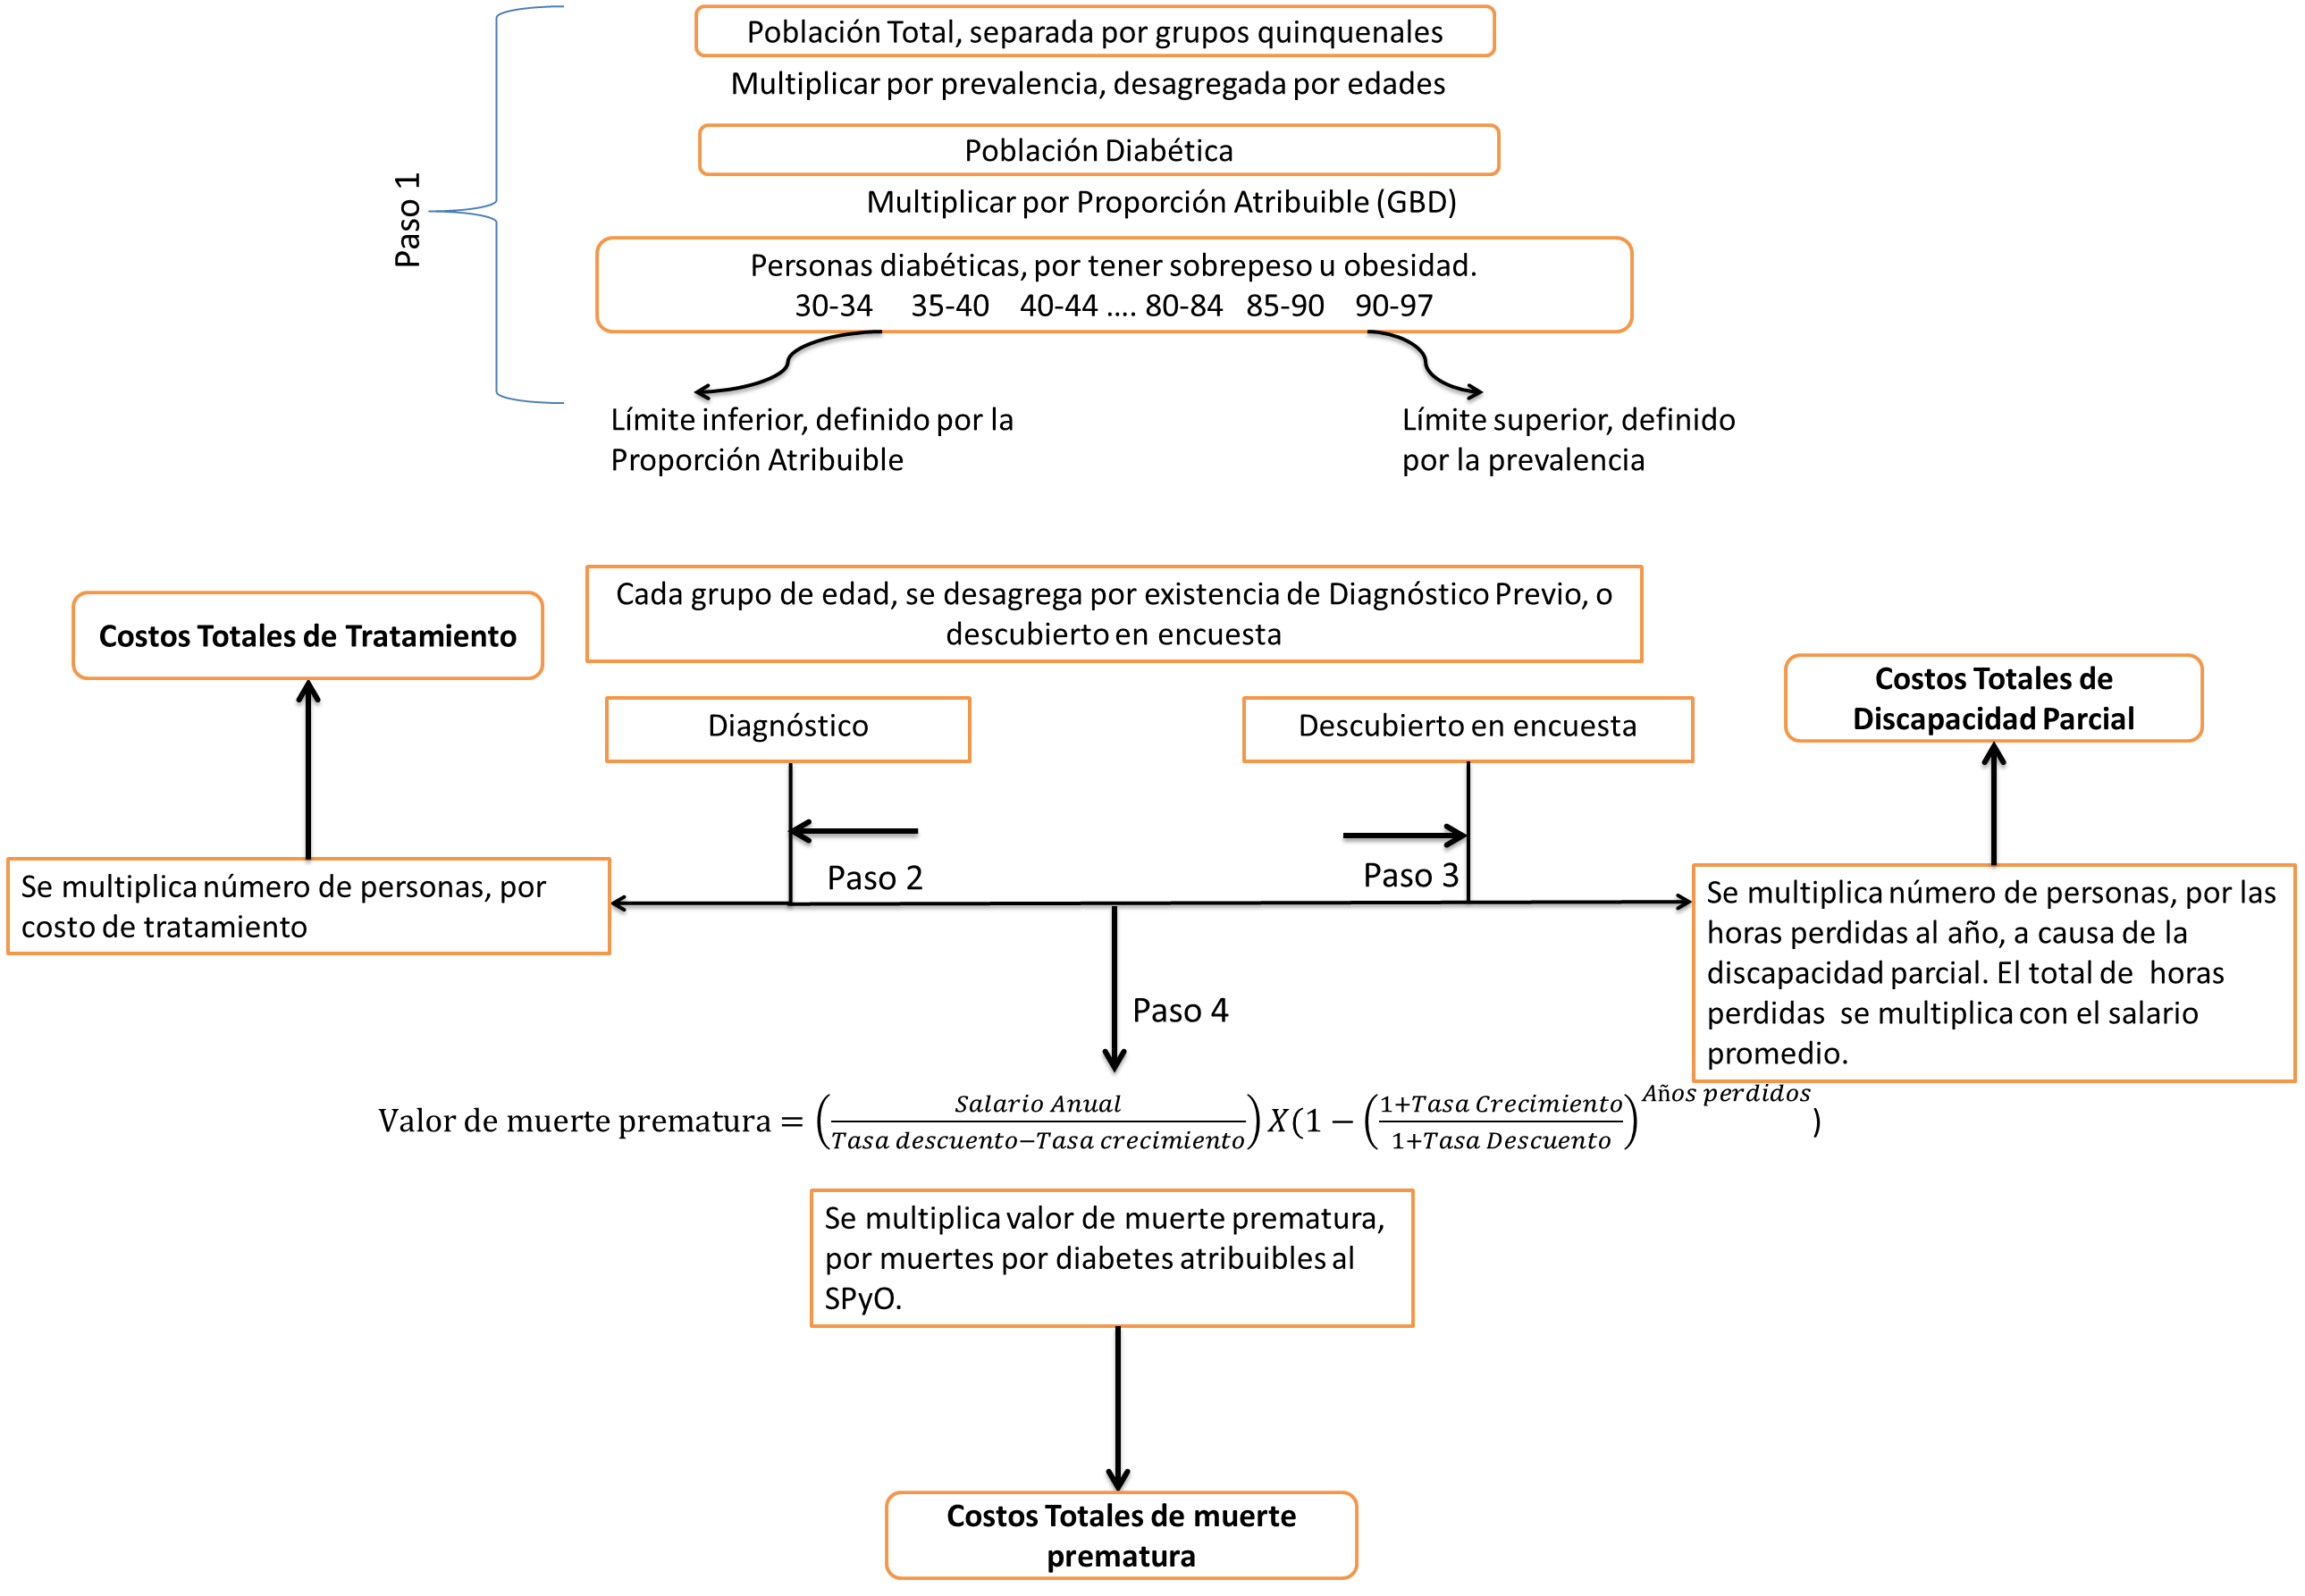
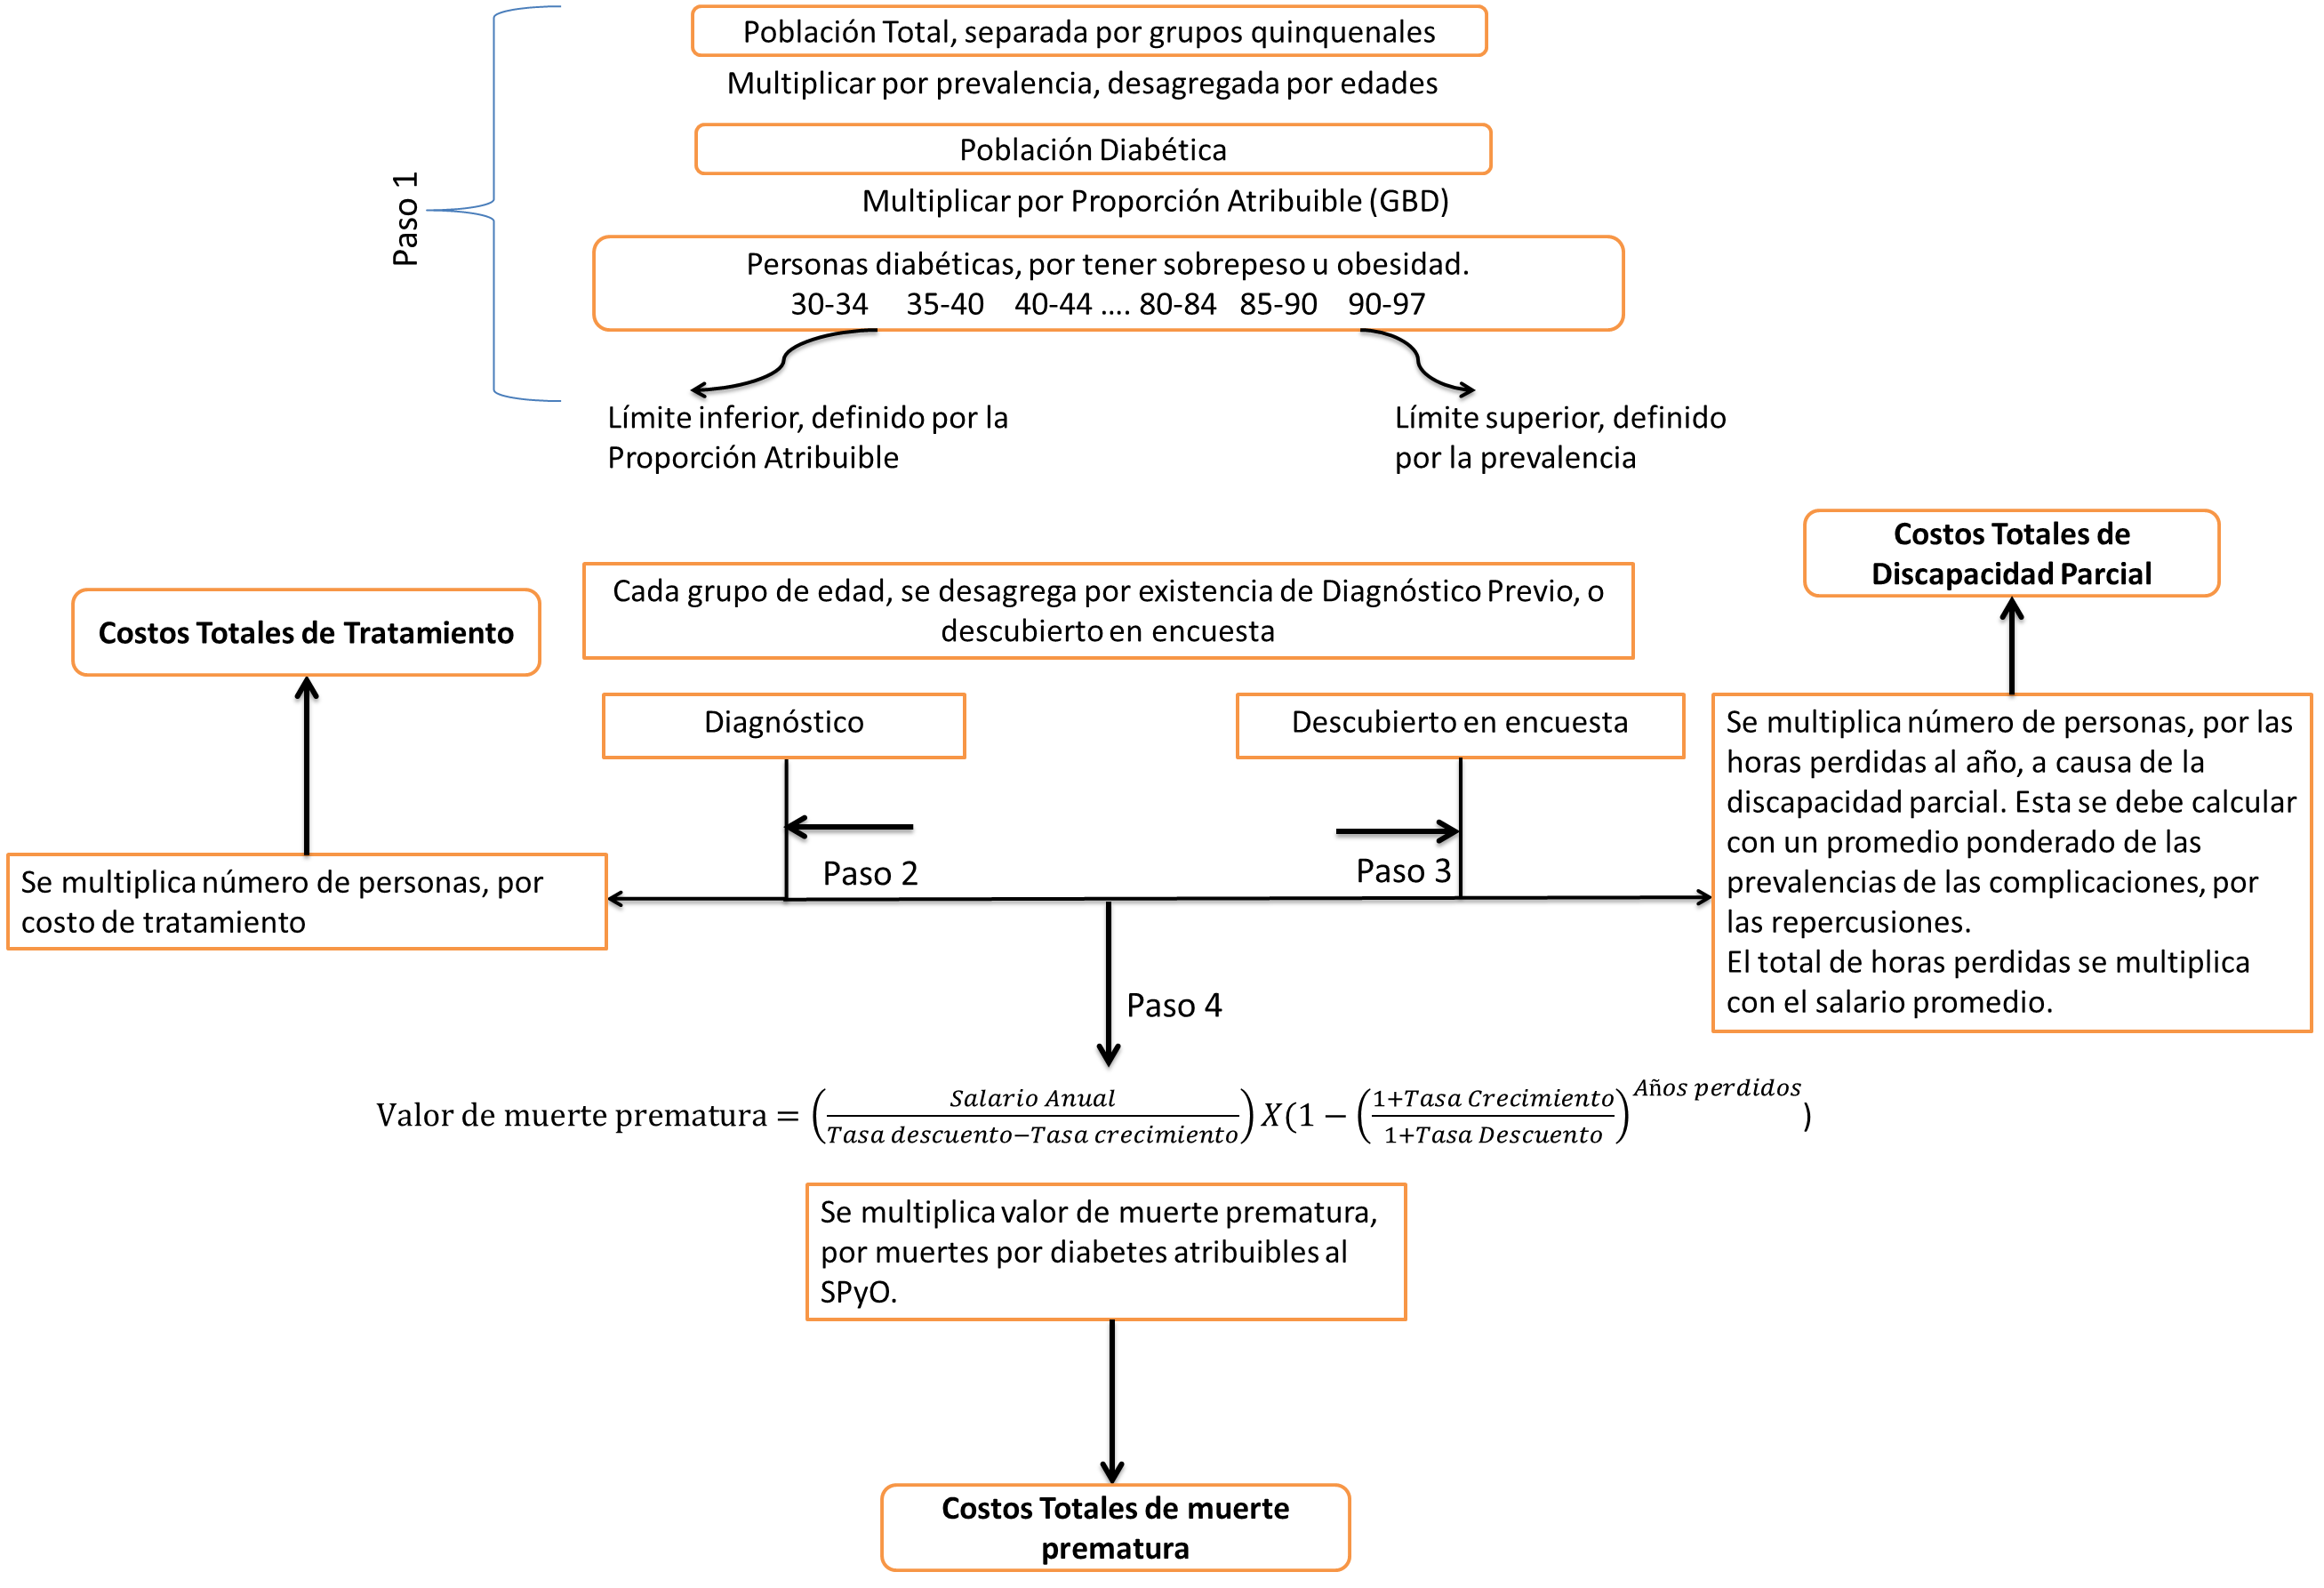
Tabla 3 |  | Datos generales de tabla 1 y 2 |  | Muertes por diabetes mellitus (E10-E14) | INEGI Datos administrativos. Consulta de: Defunciones generales Por: Causas detalladas CIE Según: Año de registro |  |  |  |  |  |  |  |  |  | Tabla 3 |  | Datos generales de tabla 1 y 2 |  | Muertes por diabetes mellitus (E10-E14) | INEGI Datos administrativos. Consulta de: Defunciones generales Por: Causas detalladas CIE Según: Año de registro |  |  |  |  |  |  |  | Tabla 3 |  | Datos generales de tabla 1 y 2 |  | Muertes por diabetes mellitus (E10-E14) | INEGI Datos administrativos. Consulta de: Defunciones generales Por: Causas detalladas CIE Según: Año de registro
Tabla 4 | Prevalencia y distribuición de la diabetes mellitus tipo 2 en población adulta mexicana. Una encuesta probabilística. Salvador Villalpando. INSP | Porcentaje de personas que tienen algun tipo de tratamiento para la diabetes, del total de personas que saben su condición. |  | Muertes diabetes mellitus sin dependencia a la insulina (61%) | INEGI Datos administrativos. Consulta de: Defunciones generales Por: Causas detalladas CIE Según: Año de registro |  |  |  |  |  |  |  |  |  | Tabla 4 | Prevalencia y distribuición de la diabetes mellitus tipo 2 en población adulta mexicana. Una encuesta probabilística. Salvador Villalpando. INSP | Porcentaje de personas que tienen algun tipo de tratamiento para la diabetes, del total de personas que saben su condición. |  | Muertes diabetes mellitus sin dependencia a la insulina (61%) | INEGI Datos administrativos. Consulta de: Defunciones generales Por: Causas detalladas CIE Según: Año de registro |  |  |  |  |  |  |  | Tabla 4 | Prevalencia y distribuición de la diabetes mellitus tipo 2 en población adulta mexicana. Una encuesta probabilística. Salvador Villalpando. INSP | Porcentaje de personas que tienen algun tipo de tratamiento para la diabetes, del total de personas que saben su condición. |  | Muertes diabetes mellitus sin dependencia a la insulina (61%) | INEGI Datos administrativos. Consulta de: Defunciones generales Por: Causas detalladas CIE Según: Año de registro
Tabla 5 | Instituto mexicano del Seguro Social. INFORME AL EJECUTIVO FEDERAL Y AL CONGRESO DE LA UNIÓN SOBRE LA SITUACIÓN FINANCIERA Y LOS RIESGOS DEL INSTITUTO MEXICANO DEL SEGURO SOCIAL 2012-2013. http://archivos.diputados.gob.mx/Comisiones_LXII/seguridad_social/informes/INFORME_IMSS_2013.pdf | Costos desagregados de tratamiento, para diabetes. |  |  |  |  |  |  |  |  |  |  |  |  | Tabla 5 | Instituto mexicano del Seguro Social. INFORME AL EJECUTIVO FEDERAL Y AL CONGRESO DE LA UNIÓN SOBRE LA SITUACIÓN FINANCIERA Y LOS RIESGOS DEL INSTITUTO MEXICANO DEL SEGURO SOCIAL 2012-2013. http://archivos.diputados.gob.mx/Comisiones_LXII/seguridad_social/informes/INFORME_IMSS_2013.pdf | Costos desagregados de tratamiento, para diabetes. |  |  |  |  |  |  |  |  |  |  | Tabla 5 | Instituto mexicano del Seguro Social. INFORME AL EJECUTIVO FEDERAL Y AL CONGRESO DE LA UNIÓN SOBRE LA SITUACIÓN FINANCIERA Y LOS RIESGOS DEL INSTITUTO MEXICANO DEL SEGURO SOCIAL 2012-2013. http://archivos.diputados.gob.mx/Comisiones_LXII/seguridad_social/informes/INFORME_IMSS_2013.pdf | Costos desagregados de tratamiento, para diabetes.
Tabla 6 | ENOE http://www3.inegi.org.mx/Sistemas/infoenoe/Default_CONAPO.aspx?s=est&c=27736 | Se usa para los costos de discapacidad parcial. Utilizamos los datos del tercer trimestre, de 2012. |  |  |  |  |  |  |  |  |  |  |  |  | Tabla 6 | ENOE http://www3.inegi.org.mx/Sistemas/infoenoe/Default_CONAPO.aspx?s=est&c=27736 | Se usa para los costos de discapacidad parcial. Utilizamos los datos del tercer trimestre, de 2012. |  |  |  |  |  |  |  |  |  |  | Tabla 6 | ENOE http://www3.inegi.org.mx/Sistemas/infoenoe/Default_CONAPO.aspx?s=est&c=27736 | Se usa para los costos de discapacidad parcial. Utilizamos los datos del tercer trimestre, de 2012.
Tabla 7 | ENOE http://www.inegi.org.mx/est/lista_cubos/consulta.aspx?p=encue&c=3 | Se usa para calcular Población ocupada de diabéticos por SPyO. Utilizamos los datos del tercer trimestre, de 2012. |  |  |  |  |  |  |  |  |  |  |  |  | Tabla 7 | ENOE http://www.inegi.org.mx/est/lista_cubos/consulta.aspx?p=encue&c=3 | Se usa para calcular Población ocupada de diabéticos por SPyO. Utilizamos los datos del tercer trimestre, de 2012. |  |  |  |  |  |  |  |  |  |  | Tabla 7 | ENOE http://www.inegi.org.mx/est/lista_cubos/consulta.aspx?p=encue&c=3 | Se usa para calcular Población ocupada de diabéticos por SPyO. Utilizamos los datos del tercer trimestre, de 2012.
Tabla 8 | GBD. Global Burden of Disease and Risk Factors. Alan D. Lopez, Colin D. Mathers, Majid Ezzati. 2006 | Se usa para calcular discapacidad parcial. Tomamos el mayor porcentaje. En este caso, visión disminuida. |  |  | Tabla 1.2 Prevalencias Totales |  |  |  | Tabla 8 Porcentaje en Tratamiento |  |  |  |  |  |  |  |  |  |  | Tabla 1.2 Prevalencias Totales |  |  |  |  |  |  |  | Tabla 8 | http://www.thelancet.com/journals/lancet/article/PIIS0140-6736(12)61680-8/abstract | IMPORTANTE: Las complicaciones no definidas en el documento de ENSANUT, se consideran igual a cero |  |  | Tabla 1.2 Prevalencias Totales
Tabla 1 Prevalencias |  |  |  |  | Porcentajes Totales |  |  |  | Complicaciones reportadas por diabéticos | Incidencia |  | Tabla empleada para pronósticos |  |  | Tabla 1 Prevalencias |  |  |  |  | Porcentajes Totales |  |  |  |  |  |  |  | Tabla 1 Prevalencias |  |  |  |  | Porcentajes Totales |  |  |  | Tabla 8 Porcentaje en Tratamiento
Edades | Prevalencia Total | Previamente diagnosticado | Desubierto en Encuesta |  | Edades | Previamente diagnosticado | Desubierto en Encuesta |  | Diabetes Mellitus | 100.00% |  | Año | Incremento Porcentual. Costos tratamiento individuales | Incremento Porcentual. Incidencia | Edades | Prevalencia Total | Previamente diagnosticado | Desubierto en Encuesta |  | Edades | Previamente diagnosticado | Desubierto en Encuesta |  |  |  |  |  | Edades | Prevalencia Total | Previamente diagnosticado | Desubierto en Encuesta |  | Edades | Previamente diagnosticado | Desubierto en Encuesta |  | PESOS POR DISCAPACIDAD PARCIAL |  |  | Peso por discapacidad | Discapacidad por % reportado
20-29 | 3.31% | 0.28% | 3.03% |  | 20-29 | 8.46% | 91.54% |  | Ardor, dolor o pérdidad de sensibilidad en los pies | 38.10% |  | 2012 | 0.00% | 0.00% | 20-29 | 3.31% | 0.28% | 3.03% |  | 30-38 | 8.46% | 91.54% |  |  |  |  |  | 20-29 | 3.31% | 0.28% | 3.03% |  | 30-38 | 8.46% | 91.54% |  | Complicaciones reportadas por diabéticos | Incidencia | Disability weight | Disability weight
30-39 | 8.49% | 2.81% | 5.68% |  | 30-39 | 33.10% | 66.90% |  | Coma diabético | 2.90% |  | 2013 | 5.00% | 0.17% | 30-39 | 8.49% | 2.81% | 5.68% |  | 30-39 | 33.10% | 66.90% |  |  |  |  |  | 30-39 | 8.49% | 2.81% | 5.68% |  | 30-39 | 33.10% | 66.90% |  | Ardor, dolor o pérdidad de sensibilidad en los pies | 38.10% |  | 9.90% | 3.77%
40-44 | 16.51% | 9.54% | 6.97% |  | 40-44 | 57.78% | 42.22% |  | Infarto | 2.80% |  | 2014 | 10.00% | 0.33% | 40-44 | 16.51% | 9.54% | 6.97% |  | 40-44 | 57.78% | 42.22% |  |  |  |  |  | 40-44 | 16.51% | 9.54% | 6.97% |  | 40-44 | 57.78% | 42.22% |  | Diálisis | 1.40% |  | 57.30% | 0.80%
45-49 | 16.51% | 9.54% | 6.97% |  | 45-49 | 57.78% | 42.22% |  | Diálisis | 1.40% |  | 2015 | 15.00% | 0.50% | 45-49 | 16.51% | 9.54% | 6.97% |  | 45-49 | 57.78% | 42.22% |  |  |  |  |  | 45-49 | 16.51% | 9.54% | 6.97% |  | 45-49 | 57.78% | 42.22% |  | Amputación | 2.00% |  | 10.20% | 0.20%
50-54 | 31.09% | 17.38% | 13.71% |  | 50-54 | 55.90% | 44.10% |  | Pérdida de vista | 6.60% |  | 2016 | 20.00% | 0.67% | 50-54 | 31.09% | 17.38% | 13.71% |  | 50-54 | 55.90% | 44.10% |  |  |  |  |  | 50-54 | 31.09% | 17.38% | 13.71% |  | 50-54 | 55.90% | 44.10% |  | Úlceras en piernas o pies | 7.20% |  | 2.30% | 0.17%
55-59 | 31.09% | 17.38% | 13.71% |  | 55-59 | 55.90% | 44.10% |  | Daño en la retina | 13.90% |  | 2017 | 25.00% | 0.83% | 55-59 | 31.09% | 17.38% | 13.71% |  | 55-59 | 55.90% | 44.10% |  |  |  |  |  | 55-59 | 31.09% | 17.38% | 13.71% |  | 55-59 | 55.90% | 44.10% |  | Sólo se consideran las complicaciones para las cuales se cuentan con factores de discapacidad parcial
60-69 | 32.73% | 18.93% | 13.80% |  | 60-69 | 57.84% | 42.16% |  | Visión disminuida | 47.60% |  | 2018 | 30.00% | 1.00% | 60-69 | 32.73% | 18.93% | 13.80% |  | 60-69 | 57.84% | 42.16% |  |  |  |  |  | 60-69 | 32.73% | 18.93% | 13.80% |  | 60-69 | 57.84% | 42.16%
70-79 | 26.11% | 16.47% | 9.64% |  | 70-79 | 63.08% | 36.92% |  | Amputación | 2.00% |  |  |  |  | 70-79 | 26.11% | 16.47% | 9.64% |  | 70-79 | 63.08% | 36.92% |  |  |  |  |  | 70-79 | 26.11% | 16.47% | 9.64% |  | 70-79 | 63.08% | 36.92%
80-97 | 26.11% | 16.47% | 9.64% |  | 80-97 | 63.08% | 36.92% |  | Úlceras en piernas o pies | 7.20% |  |  |  |  | 80-97 | 26.11% | 16.47% | 9.64% |  | 80-97 | 63.08% | 36.92% |  |  |  |  |  | 80-97 | 26.11% | 16.47% | 9.64% |  | 80-97 | 63.08% | 36.92%
 |  |  |  |  |  |  |  |  |  |  |  |  |  |  |  |  |  |  |  |  |  |  |  |  |  |  |  |  |  |  |  |  |  |  |  |  |  | Diabéticos sin complicaciones | Diabéticos complicados
Tabla 2 Proporción Atribuible |  |  |  |  |  |  |  |  |  |  |  |  |  |  | Tabla 2 Proporción Atribuible |  |  |  |  |  |  |  |  |  |  |  |  | Tabla 2 Proporción Atribuible |  |  |  |  |  |  |  |  |  | 51.30% | 48.70%
 |  | Proporción Atribuible |  | Porcentaje Población |  |  | Tabla 3 Resumen Prevalencia y Proporción Atribuible |  |  |  |  |  |  |  |  |  | Proporción Atribuible |  | Porcentaje Población |  |  | Tabla 3 Resumen Prevalencia y Proporción Atribuible |  |  |  |  |  |  |  | Proporción Atribuible |  | Porcentaje Población |  |  | Tabla 3 Resumen Prevalencia y Proporción Atribuible |  |  |  |  | Discapacidad promedio | 4.94%
Edades | Proporción Atribuible General | Hombres | Mujeres | Proporción H | Proporción M |  | Edades | Prevalencia | Proporción Atribuible |  | Tabla 4 Porcentaje en Tratamiento |  |  |  | Edades | Proporción Atribuible General | Hombres | Mujeres | Proporción H | Proporción M |  | Edades | Prevalencia | Proporción Atribuible |  | Tabla 4 Porcentaje en Tratamiento |  | Edades | Proporción Atribuible General | Hombres | Mujeres | Proporción H | Proporción M |  | Edades | Prevalencia | Proporción Atribuible |  | Tabla 4 Porcentaje en Tratamiento
20-29 | 88.88% | 81.00% | 96.00% | 47.46% | 52.54% |  | 20-29 | 3.31% | 88.88% |  | Previamente diagnosticado |  |  |  | 20-29 | 88.88% | 81.00% | 96.00% | 47.46% | 52.54% |  | 20-29 | 3.31% | 88.88% |  | Previamente diagnosticado |  | 20-29 | 88.88% | 81.00% | 96.00% | 47.46% | 52.54% |  | 20-29 | 3.31% | 88.88% |  | Previamente diagnosticado
30-39 | 88.88% | 81.00% | 96.00% | 47.46% | 52.54% |  | 30-39 | 8.49% | 88.88% |  | Tratamiento | 94.06% |  |  | 30-39 | 88.88% | 81.00% | 96.00% | 47.46% | 52.54% |  | 30-39 | 8.49% | 88.88% |  | Tratamiento | 94.06% | 30-39 | 88.88% | 81.00% | 96.00% | 47.46% | 52.54% |  | 30-39 | 8.49% | 88.88% |  | Tratamiento | 94.06%
40-44 | 88.88% | 81.00% | 96.00% | 47.46% | 52.54% |  | 40-44 | 16.51% | 88.88% |  | Sin Trataimento | 5.94% |  |  | 40-44 | 88.88% | 81.00% | 96.00% | 47.46% | 52.54% |  | 40-44 | 16.51% | 88.88% |  | Sin Trataimento | 5.94% | 40-44 | 88.88% | 81.00% | 96.00% | 47.46% | 52.54% |  | 40-44 | 16.51% | 88.88% |  | Sin Trataimento | 5.94%
45-49 | 82.03% | 71.00% | 92.00% | 47.47% | 52.53% |  | 45-49 | 16.51% | 82.03% |  |  |  |  |  | 45-49 | 82.03% | 71.00% | 92.00% | 47.47% | 52.53% |  | 45-49 | 16.51% | 82.03% |  |  |  | 45-49 | 82.03% | 71.00% | 92.00% | 47.47% | 52.53% |  | 45-49 | 16.51% | 82.03%
50-54 | 82.03% | 71.00% | 92.00% | 47.47% | 52.53% |  | 50-54 | 31.09% | 82.03% |  |  |  |  |  | 50-54 | 82.03% | 71.00% | 92.00% | 47.47% | 52.53% |  | 50-54 | 31.09% | 82.03% |  |  |  | 50-54 | 82.03% | 71.00% | 92.00% | 47.47% | 52.53% |  | 50-54 | 31.09% | 82.03%
55-59 | 82.03% | 71.00% | 92.00% | 47.47% | 52.53% |  | 55-59 | 31.09% | 82.03% |  |  |  |  |  | 55-59 | 82.03% | 71.00% | 92.00% | 47.47% | 52.53% |  | 55-59 | 31.09% | 82.03% |  |  |  | 55-59 | 82.03% | 71.00% | 92.00% | 47.47% | 52.53% |  | 55-59 | 31.09% | 82.03%
60-69 | 67.49% | 58.00% | 76.00% | 47.28% | 52.72% |  | 60-69 | 32.73% | 67.49% |  |  |  |  |  | 60-69 | 67.49% | 58.00% | 76.00% | 47.28% | 52.72% |  | 60-69 | 32.73% | 67.49% |  |  |  | 60-69 | 67.49% | 58.00% | 76.00% | 47.28% | 52.72% |  | 60-69 | 32.73% | 67.49%
70-79 | 71.54% | 71.00% | 72.00% | 46.26% | 53.74% |  | 70-79 | 26.11% | 71.54% |  |  |  |  |  | 70-79 | 71.54% | 71.00% | 72.00% | 46.26% | 53.74% |  | 70-79 | 26.11% | 71.54% |  |  |  | 70-79 | 71.54% | 71.00% | 72.00% | 46.26% | 53.74% |  | 70-79 | 26.11% | 71.54%
80-97 | 59.44% | 60.00% | 59.00% | 43.66% | 56.34% |  | 80-97 | 26.11% | 59.44% |  |  |  |  |  | 80-97 | 59.44% | 60.00% | 59.00% | 43.66% | 56.34% |  | 80-97 | 26.11% | 59.44% |  |  |  | 80-97 | 59.44% | 60.00% | 59.00% | 43.66% | 56.34% |  | 80-97 | 26.11% | 59.44%

Tabla 5. Consultas totales, pacientes bajo tratamiento, egresos hospitalarios y estimación del gasto médico, 2012 |  |  |  |  |  |  |  |  |  |  |  |  |  |  | Tabla 5. Consultas totales, pacientes bajo tratamiento, egresos hospitalarios y estimación del gasto médico, 2012 |  |  |  |  |  |  |  |  |  |  |  |  | Tabla 5. Consultas totales, pacientes bajo tratamiento, egresos hospitalarios y estimación del gasto médico, 2012
 |  | Casos (miles) |  |  | Gasto médico (millones de pesos de 2013) |  |  |  | Costo eventos unitarios (Precios 2013) |  |  |  |  |  |  |  | Casos (miles) |  |  | Gasto médico (millones de pesos de 2013) |  |  |  | Costo eventos unitarios (Precios 2013) |  |  |  |  |  | Casos (miles) |  |  | Gasto médico (millones de pesos de 2013) |  |  |  | Costo eventos unitarios (Precios 2013)
Costos por persona (tratamiento Anual) |  | Consultas | Pacientes bajo tratamiento | Egresos hospitalarios | Consultas | Medicamentos y auxiliares de diagnósticos | Hospitalización | Total | Costo Consultas | Costo médicamentos y auxiliares de diagnóstico | Costo Hospitalización |  |  |  | Costos por persona (tratamiento Anual) |  | Consultas | Pacientes bajo tratamiento | Egresos hospitalarios | Consultas | Medicamentos y auxiliares de diagnósticos | Hospitalización | Total | Costo Consultas | Costo médicamentos y auxiliares de diagnóstico | Costo Hospitalización |  | Costos por persona (tratamiento Anual) |  | Consultas | Pacientes bajo tratamiento | Egresos hospitalarios | Consultas | Medicamentos y auxiliares de diagnósticos | Hospitalización | Total | Costo Consultas | Costo médicamentos y auxiliares de diagnóstico | Costo Hospitalización
Diabetes mellitus | 15,343 | 13,065 | 2,131 | 70 | 7,032 | 21,340 | 5,386 | 33,758 | 538 | 10,014 | 76,943 |  |  |  | Diabetes mellitus | 15,343 | 13,065 | 2,131 | 70 | 7,032 | 21,340 | 5,386 | 33,758 | 538 | 10,014 | 76,943 |  | Diabetes mellitus | 15,343 | 13,065 | 2,131 | 70 | 7,032 | 21,340 | 5,386 | 33,758 | 538 | 10,014 | 76,943
 |  |  |  |  | Gasto médico (millones de pesos de 2012) |  |  |  | Costo eventos unitarios (Precios 2012) |  |  |  |  |  |  |  |  |  |  | Gasto médico (millones de pesos de 2012) |  |  |  | Costo eventos unitarios (Precios 2012) |  |  |  |  |  |  |  |  | Gasto médico (millones de pesos de 2012) |  |  |  | Costo eventos unitarios (Precios 2012)
 |  |  |  |  | 6,811 | 20,668 | 5,216 | 32,695 | 521 | 9,699 | 74,521 |  |  |  |  |  |  |  |  | 6,811 | 20,668 | 5,216 | 32,695 | 521 | 9,699 | 74,521 |  |  |  |  |  |  | 6,811 | 20,668 | 5,216 | 32,695 | 521 | 9,699 | 74,521

 |  |  | Tabla 6 Ingreso Promedio |  |  |  |  |  |  |  |  |  |  |  | Discapacidad Parcial | 3.10% |  | Tabla 6 Ingreso Promedio |  |  |  |  |  |  |  |  |  |  |  |  | Tabla 6 Ingreso Promedio
 |  |  | Salario Promedio Hora | $30.20 | Salario Promedio Mensual | $5,158.00 | Anual | $61,896.00 | Horas a la semana en trabajo. promedio | 42.7 |  |  |  |  | Fuente | http://www.thelancet.com/journals/lancet/article/PIIS0140-6736(12)61680-8/abstract |  | Salario Promedio Hora | $30.20 | Salario Promedio Mensual | $5,158.00 | Anual | $61,896.00 | Horas a la semana en trabajo. promedio | 42.7 |  |  |  |  |  | Salario Promedio Hora | $30.20 | Salario Promedio Mensual | $5,158.00 | Anual | $61,896.00 | Horas a la semana en trabajo. promedio | 42.7
Tabla 7 Población Ocupada |  |  | Salario Promedio día | $257.90 | Horas promedio trabajadas al día | 8.54 |  |  | semanas en año | 51 | sin contar festivos |  |  |  | Tabla 7 Población Ocupada |  |  | Salario Promedio día | $257.90 | Horas promedio trabajadas al día | 8.54 |  |  | semanas en año | 51 | sin contar festivos |  | Tabla 7 Población Ocupada |  |  | Salario Promedio día | $257.90 | Horas promedio trabajadas al día | 8.54 |  |  | semanas en año | 51 | sin contar festivos
Edades | Población | Población Ocupada | Población ocupada como % del Total |  |  |  |  |  |  |  |  |  |  |  | Edades | Población | Población Ocupada | Población ocupada como % del Total |  |  |  |  |  |  |  |  |  | Edades | Población | Población Ocupada | Población ocupada como % del Total
20-29 | 18,956,794 | 11,712,284 | 61.78% |  |  | Tasa objetivo de Inflación | 3.00% | BANXICO |  | Días perdidos Sin Complicaciones | 1.20 | Barceló A, Aedo C, Rajpathak S, Robles S. The cost of diabetes in Latin America and the Caribbean. Bull World Health Organ 2003;81:19–27 |  |  | 20-29 | 18,956,794 | 11,712,284 | 61.78% |  |  | Tasa objetivo de Inflación | 3.00% | BANXICO |  |  |  |  | 20-29 | 18,956,794 | 11,712,284 | 61.78% |  |  | Tasa objetivo de Inflación | 3.00% | BANXICO |  |  | Discapacidad Parcial diabetes sin complicaciones | 3.10%
30-39 | 16,460,415 | 11,847,559 | 71.98% |  |  | Tasa de Descuento | 4.00% | Baanco Mundial |  | Días perdidos con Complicaciones | 44.30 |  |  |  | 30-39 | 16,460,415 | 11,847,559 | 71.98% |  |  | Tasa de Descuento | 4.00% | Baanco Mundial |  |  |  |  | 30-39 | 16,460,415 | 11,847,559 | 71.98% |  |  | Tasa de Descuento | 4.00% | Baanco Mundial |  |  | Fuente | http://www.thelancet.com/journals/lancet/article/PIIS0140-6736(12)61680-8/abstract
40-49 | 14,644,040 | 10,573,927 | 72.21% |  |  |  |  |  |  |  |  |  |  |  | 40-49 | 14,644,040 | 10,573,927 | 72.21% |  |  |  |  |  |  |  |  |  | 40-49 | 14,644,040 | 10,573,927 | 72.21%
50-59 | 11,053,885 | 7,092,861 | 64.17% |  |  |  |  |  |  |  |  |  |  |  | 50-59 | 11,053,885 | 7,092,861 | 64.17% |  |  |  |  |  |  |  |  |  | 50-59 | 11,053,885 | 7,092,861 | 64.17%
60 y más | 12,412,725 | 4,224,667 | 34.03% |  |  |  |  |  |  |  |  |  |  |  | 60 y más | 12,412,725 | 4,224,667 | 34.03% |  |  |  |  |  |  |  |  |  | 60 y más | 12,412,725 | 4,224,667 | 34.03%

